Sheet1
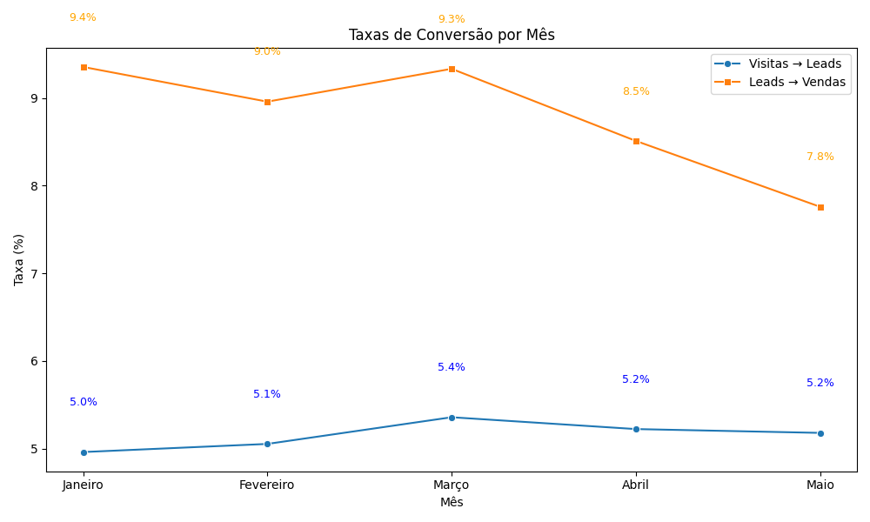
Mês | Visitas→Leads | Leads→Vendas | Custo por Lead | Custo por Venda
Janeiro | 0.0496 | 0.0935 | 12.90 | 137.93
Fevereiro | 0.0505 | 0.0896 | 13.54 | 151.16
Março | 0.0536 | 0.0933 | 12.00 | 128.57
Abril | 0.0522 | 0.0851 | 12.77 | 150.00
Maio | 0.0518 | 0.0776 | 13.79 | 177.78

Dados gerados através de código em python.
Link repositório GitHub

